palen
Paaljuk |  | Z05 |  | palen

Profieleigenschappen
 |  | aantal | d | t | A | I | spanning f | E | (EI)eff | (EA)eff | A*f | Wpl
 |  | - | mm | mm | mm2 | mm4 | N/mm2 | N/mm2 | N*mm2 | N | N | mm3 |  | hulp tbv Wpl
 |  |  |  |  | x100 | x10000 |  |  | *109 | *106 | *103 | x1000 |  | r(hart) | zs (halve cirkel)
 | buis Ø559*8 | 1 | 559 | 8 | 138 | 52,565 | 300 | 210,000 | 110,386 | 2,908 | 4154 | 2247.7900653 |  | 275.5 | 116.92583152
 | betonvulling | 1 | 543 |  | 2316 | 426,746 | 14 | 10,500 | 26,885 | 2,432 | 3242 |  | Lknik
 | wapening | 8 | 20 |  | 25 | 5,033 | 348 | 200,000 | 10,066 | 503 | 875
 | 200 mm uit hart paal |  |  |  | 2,479 |  |  |  | 147,337 | 5,842 | 8,271

 |  |  |  |  |  | 13848.140417 | 355 | 4916089.848
Algemene eigenschappen |  |  |  |  |  |  |  | 8,271,096 | 0.59436984942

NCr = | π2 * (EI)eff | = | π2 * | 147,337 | *109 | = | 7,307,054 |  | N
 | Lknik2 |  |  | 14,107 | 2
 |  |  |  |  |  | = | 7,307 |  | kN

Npl,Rk = | Aa * fyd + Ac * fcd + As * fsd |  |  |  |  | = | 8,271,096 |  | N | (vergelijking 6.30)

 |  |  |  |  |  | = | 8,271 |  | kN

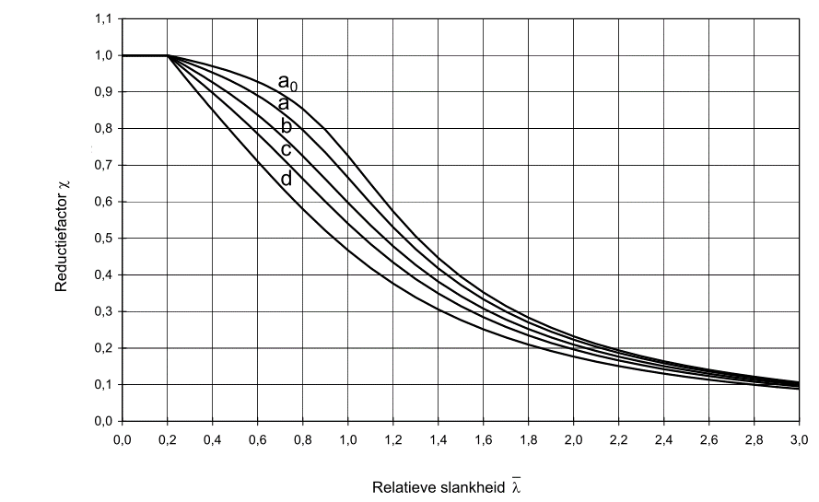
λ = √ | (Npl,Rk/NCr) | = √( | 8,271 | / | 7,307 | ) = | 1.06 | < 2,0 |  | (vergelijking 6.28)

Afschuiving alleen op staalprofiel volgens EN 1993-1-1 art. 6.2.6
Av = | 2A/π |  | = | 8816 | mm2

0,75
Vpl,Rd = |  | Av * (fy/√3) | = | 8816 | * | 173 | = | 1,526,976 | N
 |  | γm0 |  |  | 1.0
 |  |  |  |  |  |  | = | 1,527 | kN

VEd,y | = | 293 | kN |  |  | VEd | = | 14.67 | kN
VEd,z | = | 95 | kN

Unity check = |  | VEd | = | 15 |  |  | = | 0.010 | < 0,5
 |  | Vpl,Rd |  | 1527 |  |  |  |  | geen reductie op momentweerstand en de normaalkracht

Normaalkracht |  | -4684.06
NEd | = | 4684.06 | kN
χ | = | 0.557 |  | reductiefactor afhankelijk van slankheid en kromme

Unity check = |  | NEd | = |  | 4,684 |  | = | 1.017
 |  | χ * Npl,Rd |  | 0.56 | * | 8,271

NEd,buis = | NEd * | EAbuis | = | 4,684 | * | 2,908 | = | 2,332 | kN | 0.49776877732
 |  | EAtotaal |  |  |  | 5,842
Npl,Rd,buis = | A * | fy | = | 13,848 | * | 300 | = | 4,154 | kN
 |  | γM0 |  |  |  | 1

Buiging | inclusief 2de orde volgens art. 6.7.3.3
β | = | 0.66 | (eindmoment)

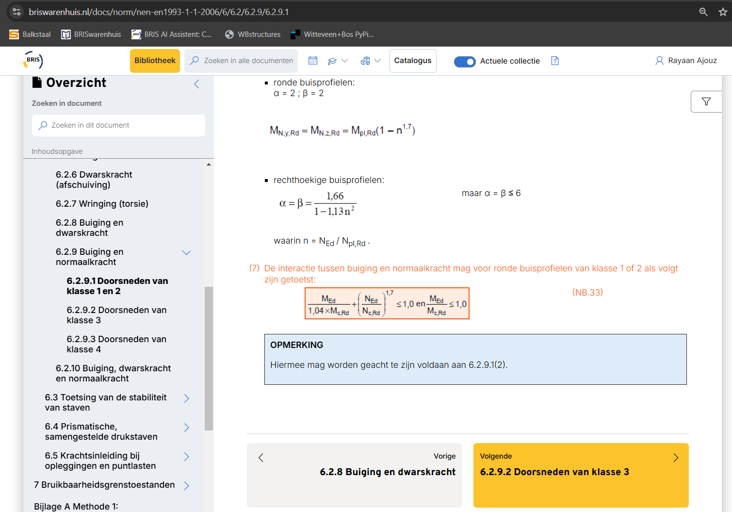
k = | β | = |  | 0.66 |  |  | = | 1.839 | ≥ 1,0
 | 1-{NEd/NCr,eff} |  | 1- { | 4684 | / | 7,307 | }

MEd,y = | 480 | kN | MEd = | 150.75 | * | 1.8386071567 | = | 277 | kN
MEd,z = | 40 | kN

Mpl,a = | Wpl * fy | = | 2247790.0653 | * | 300 | = | 674,337,020 |  | Nmm
(alleen buispaal) |  |  |  |  |  | = | 674 |  | kNm

Interactie buiging en normaalkracht
Controle volgens vergelijking (6.2) (eenvoudige toetsing) alleen de buis Ned en Med plastisch, geen knik
U.C. = | MEd + | NEd | = | 277 | + | 2,332 | = | 0.972 | [-]
 | Mpl,Rd | Npl,Rd,buis |  | 674 |  | 4,154

Controle buiging en normaalkracht in de buis volgens NEN-EN 1993-1-1 art. 6.2.9.1, geen knik
n | = | NEd,buis / Npl,Rd,buis |  |  |  |  | = | 0.56 | [-]
MN,y,Rd | = | Mpl,Rd (1 - n^1,7) |  | 674 | * | 0.63 | = | 422 | kNm

Unity check = |  | MEd | = | 277 |  |  | = | 0.657 | [-]
 |  | MN,y,pl,Rd |  | 422 |  |  |  | Dikkere buis benodigd

palen (2)
Paaljuk |  | Z05 |  | palen | (verdikte buis bovenzijde)

Profieleigenschappen
 |  | aantal | d | t | A | I | spanning f | E | (EI)eff | (EA)eff | A*f | Wpl
 |  | - | mm | mm | mm2 | mm4 | N/mm2 | N/mm2 | N*mm2 | N | N | mm3 |  | hulp tbv Wpl
 |  |  |  |  | x100 | x10000 |  |  | *109 | *106 | *103 | x1000 |  | r(hart) | zs (halve cirkel)
 | buis Ø559*8 | 1 | 559 | 12.5 | 215 | 80,162 | 355 | 210,000 | 168,340 | 4,507 | 7619 | 3456 |  | 273.25 | 115.97090187
 | betonvulling | 1 | 534 |  | 2240 | 399,149 | 14 | 10,500 | 25,146 | 2,352 | 3135 |  | Lknik
 | wapening | 8 | 20 |  | 25 | 5,033 | 348 | 200,000 | 10,066 | 503 | 875
 | 200 mm uit hart paal |  |  |  |  |  |  |  | 203,552 | 7,361 | 11,629

Algemene eigenschappen

NCr = | π2 * (EI)eff | = | π2 * | 203,552 | *109 | = | 20,089,763 |  | N
 | Lknik2 |  |  | 10,000 | 2
 |  |  |  |  |  | = | 20,090 |  | kN

Npl,Rk = | Aa * fyd + Ac * fcd + As * fsd |  |  |  |  | = | 11,628,730 |  | N | (vergelijking 6.30)

 |  |  |  |  |  | = | 11,629 |  | kN

λ = √ | (Npl,Rk/NCr) | = √( | 11,629 | / | 20,090 | ) = | 0.76 | < 2,0 |  | (vergelijking 6.28)

Afschuiving alleen op staalprofiel volgens EN 1993-1-1 art. 6.2.6
Av = | 2A/π |  | = | 13662.5 | mm2

0,75
Vpl,Rd = |  | Av * (fy/√3) | = | 13662 | * | 205 | = | 2,800,257 | N
 |  | γm0 |  |  | 1.0
 |  |  |  |  |  |  | = | 2,800 | kN

VEd,y | = | 62 | kN |  |  | VEd | = | 104 | kN
VEd,z | = | 83 | kN

Unity check = |  | VEd | = | 104 |  |  | = | 0.04 | < 0,5
 |  | Vpl,Rd |  | 2800 |  |  |  |  | geen reductie op momentweerstand en de normaalkracht

Normaalkracht
NEd | = | 4,295 | kN
χ | = | 0.75 |  | reductiefactor afhankelijk van slankheid en kromme

Unity check = |  | NEd | = |  | 4,295 |  | = | 0.49
 |  | χ * Npl,Rd |  | 0.75 | * | 11,629

NEd,buis = | NEd * | EAbuis | = | 4,295 | * | 4,507 | = | 2,630 | kN
 |  | EAtotaal |  |  |  | 7,361
Npl,Rd,buis = | A * | fy | = | 21,461 | * | 355 | = | 7,619 | kN
 |  | γM0 |  |  |  | 1

Buiging | inclusief 2de orde volgens art. 6.7.3.3
β | = | 0.66 | (eindmoment)

k = | β | = |  | 0.66 |  |  | = | 0.84 | ≥ 1,0
 | 1-{NEd/NCr,eff} |  | 1- { | 4295 | / | 20,090 | }

MEd,y,max = | 461 | kN | MEd = | 589 | * | 1 | = | 589 | kN
MEd,z = | 367 | kN

Mpl,a = | Wpl * fy | = | 3456117.636 | * | 355 | = | 1,226,921,761 |  | Nmm
(alleen buispaal) |  |  |  |  |  | = | 1227 |  | kNm

Interactie buiging en normaalkracht
Controle volgens vergelijking (6.2) (eenvoudige toetsing)
U.C. = | MEd + | NEd | = | 589 | + | 2,630 | = | 0.83 | [-] | < 1,0 | akkoord
 | Mpl,Rd | Npl,Rd |  | 1227 |  | 7,619

Controle buiging en normaalkracht in de buis volgens art. 6.2.9.1
n | = | NEd,buis / Npl,Rd,buis |  |  |  |  | = | 0.35 | [-]
MN,y,Rd | = | Mpl,Rd (1 - n^1,7) |  | 1227 | * | 0.84 | = | 1026 | kNm

Unity check = |  | MEd | = | 589 |  |  | = | 0.57 | [-]
 |  | MN,y,pl,Rd |  | 1026

